Hoja1
Evaluar un modelo estadistico |  |  |  | Precision | Recall | F1-Score

Precision |  | Cuando un modelo hace una predicción y acierta

Measure the percentage of correct predictions against total number of predictions

Medir el porcentaje de predicciones correctas con respecto al número total de predicciones

Precision= | True positives | = | True positives
 | Model predictions |  | True positives+false positives

Recall |  | Mide en que porcentaje es fiable es elmodelo de la veces que debe acerta

Measures percentage of correctly identified instances total possible instances

Mide el porcentaje de instancias correctamente identificadas total de instancias posibles

Recall= | True positives | = | True positives
 | Ground truth positives |  | True positives+false positives

F1-Score

F1-Score= | 2*(Precision*Recall)
 | Precision+Recall

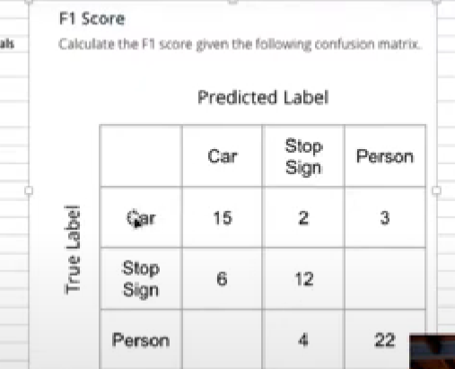
 |  |  |  |  | Matrix de Confusion
 |  |  |  |  |  | La prediccion del modelo

 |  |  |  |  |  | CAR | SIGNO STOP | PERSON |  | 21 el numero de veces que modelo predijo que era un carro
 |  |  |  | La realidad de lo que sucede | CAR | 15 | 2 | 3 | 20 | 20 el numero de veces que si era realmente un carro
 |  |  |  |  | SIGNO STOP | 6 | 12 |  | 18
 |  |  |  |  | PERSON |  | 4 | 22 | 26
 |  |  |  |  |  | 21 | 18 | 25

 |  |  |  | Precision |  |  | Precision
 |  |  |  | car | 0.71 |  | car | 0.75
 |  |  |  | signo stop | 0.67 |  | signo stop | 0.666667
 |  |  |  | person | 0.88 |  | person | 0.846154
 |  |  |  | Total | 0.75 |  | Total | 0.75
 |  |  |  | (se divide con numero de casos) |  |  | (se divide con numero de casos)

 |  |  |  | F1-Score | 0.754

